第一次
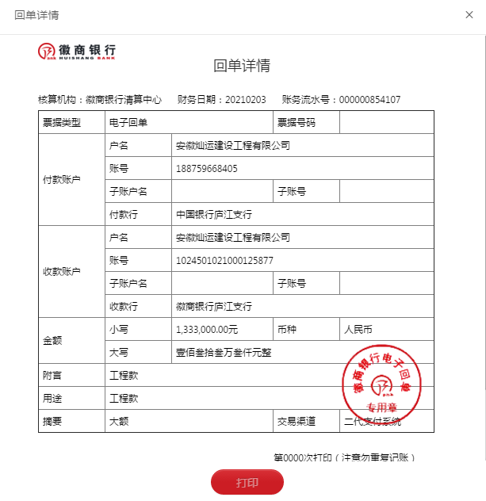
工程款支付证书
工程名称 |  | 庐江县白湖环圩东路（姥山至东三支渠）安全生命防护工程施工 |  |  |  |  | 建设单位 |  | 庐江县白湖镇人民政府 |  |  |  |  | ERP编号 |  | 13161 | 档案编号
合同金额 |  | 2,396,000.00 |  |  | 中标时间 | 2020.11.27 | 已提供工程资料 |  | 中标通知书、采购合同、备案表、施工合同 |  |  |  |  | 保存地址 |  | 合肥 | 责任单位 |  | 灿运
决算金额 |  | 1,613,547.43 |  |  | 决算时间 |  | 项目部印章 |  | 无 |  |  |  |  | 施工人 |  | 周俊飞 | 区域责任人 | 马金叶 | 省办负责人
序号 | 经营填写 |  |  |  |  | 工程填写 | 经营填写 |  |  | 财务填写 |  | 经营、工程、质安填写 |  | 区域负责人 |  | 申请部门填写财务核对 |  |  | 本次支付 金额 | 剩余款项
 | 到款情况 |  |  |  |  |  | 暂列金 |  |  | 代缴税金 |  | 其他扣款 |  | 预留款 |  | 成本票
 | 日期 | 工程款金额 | 周转金金额 | 到款银行 | 到款账户 | 完成进度 | 比例 | 金额 | 备注 | 金额 | 备注 | 金额 | 备注 | 金额 | 备注 | 供货单位 | 合同额 | 成本票额
1 | 2020-12-16 |  |  |  |  |  |  |  |  | 13300.00 | 1个点企税 | 240.00 | 11月30日，暂未扣，马主任去庐江现场对接 |  |  | 安徽东捷交通设施有限公司（护栏） | 1,094,656.00 | 900,000.00 | 900,000.00
2 | 2021-02-03 | 1,333,000.00 |  |  | 徽行 |  | 12.0% | 193,625.69 |  | 27731.00 | 增值税及附加 | 200.00 | 手续费
3 | 2021-02-05 |  |  |  |  |  |  |  |  |  |  |  |  |  |  | 合肥东昇交通设施有限公司 | 300,000.00 | 300,000.00 | 197,903.31

合计 |  | 1333000 | 0.00 |  |  |  | - | 193,625.69 |  | 41031.00 |  | 440.00 | - | 0.00 | - | - |  |  | 1,097,903.31 | 0.00
本次结算、支付明细 |  | 应支付金额 |  |  | 197903.31 |  | 本次支付金额 |  |  |  |  |  | 小写 | 197,903.31
 |  | 已支付金额 |  |  | 0.00 |  |  |  |  |  |  |  | 大写 | RMB197903.31

第二次
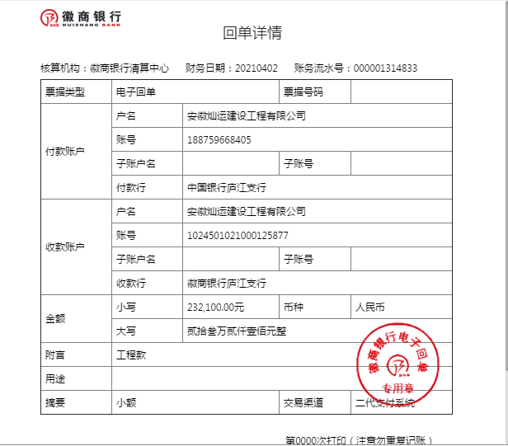
工程款支付证书
工程名称 |  | 庐江县白湖环圩东路（姥山至东三支渠）安全生命防护工程施工 |  |  |  |  | 建设单位 |  | 庐江县白湖镇人民政府 |  |  |  |  | ERP编号 |  | 13161 | 档案编号
合同金额 |  | 2,396,000.00 |  |  | 中标时间 | 2020.11.27 | 已提供工程资料 |  | 中标通知书、采购合同、备案表、施工合同、审计报告 |  |  |  |  | 保存地址 |  | 合肥 | 责任单位 |  | 灿运
决算金额 |  | 1,613,547.43 |  |  | 决算时间 |  | 项目部印章 |  | 无 |  |  |  |  | 施工人 |  | 周俊飞 | 区域责任人 | 马金叶 | 省办负责人
序号 | 经营填写 |  |  |  |  | 工程填写 | 经营填写 |  |  | 财务填写 |  | 经营、工程、质安填写 |  | 区域负责人 |  | 申请部门填写财务核对 |  |  | 本次支付 金额 | 剩余款项
 | 到款情况 |  |  |  |  |  | 暂列金 |  |  | 代缴税金 |  | 其他扣款 |  | 预留款 |  | 成本票
 | 日期 | 工程款金额 | 周转金金额 | 到款银行 | 到款账户 | 完成进度 | 比例 | 金额 | 备注 | 金额 | 备注 | 金额 | 备注 | 金额 | 备注 | 供货单位 | 合同额 | 成本票额
1 | 2020-12-16 |  |  |  |  |  |  |  |  | 13300.00 | 1个点企税 | 240.00 | 11月30日，暂未扣，马主任去庐江现场对接 |  |  | 安徽东捷交通设施有限公司（护栏） | 1,094,656.00 | 900,000.00 | 900,000.00
2 | 2021-02-03 | 1,333,000.00 |  |  | 徽行 |  | 12.0% | 193,625.69 |  | 27731.00 | 增值税及附加 | 200.00 | 手续费
3 | 2021-02-05 |  |  |  |  |  |  |  |  |  |  |  |  |  |  | 合肥东昇交通设施有限公司 | 300,000.00 | 300,000.00 | 197,903.31
4 | 2021-04-02 | 232,100.00 |  |  | 徽行 |  |  |  |  | 4754.22 | 增值税及附加 | 200.00 | 手续费
 |  |  |  |  |  |  |  |  |  | 2321.00 | 1个点企税

合计 |  | 1565100 | 0.00 |  |  |  | - | 193,625.69 |  | 48106.22 |  | 640.00 | - | 0.00 | - | - |  |  | 1,097,903.31 | 224824.78
本次结算、支付明细 |  | 应支付金额 |  |  |  |  | 本次支付金额 |  |  |  |  |  | 小写
 |  | 已支付金额 |  |  | 0.00 |  |  |  |  |  |  |  | 大写 | RMB0

